Lapa1
Pirmsnosacījums | Npk. | Test target | Testing steps | Expected Result | Actual result | Status | Screen-shot
User is already registerd and loged in. | 1 | Pārbaudīt vai var ataisīt dravas 'vairāk' logu | 1. Kreisajā navigācijas joslā jāuzspiež uz dravas lapas izvēli. 2. Kad atveras dravu lapa ir jāizvēlās drava 'dārzciems' un jauzpiež pogu 'vairāk' (3 vertikāli salikti punktiņi) | Parādās dropdown ar dažādām darbību iespējām | Tiek atvērta Dārzciema dravas stropu apskates lapa | FAIL
 | 2 | Pārbaudīt vai var apskatīt sākuma lapu | 1. Kreisajā navigācijas joslā jāuzspiež uz sākuma lapas izvēli. | Ielādējas sākuma lapa | Lapa netika ielādēta | FAIL | 
 | 3 | Pārbaudīt vai veidojot stropu var pievienot bildi | 1. Kreisajā navigācijas joslā jāuzspiež uz stropu lapas izvēli; 2. Kad atveras stropu lapa ir jāuzpiež uz pogas 'create hive'; 3. Jāuzspiež uz bildes elementa, lai izvēlētos bildi no failiem un jāizvēlas bilde. | Tiek ielādēta bilde | Bilde netika ielādēta | FAIL | 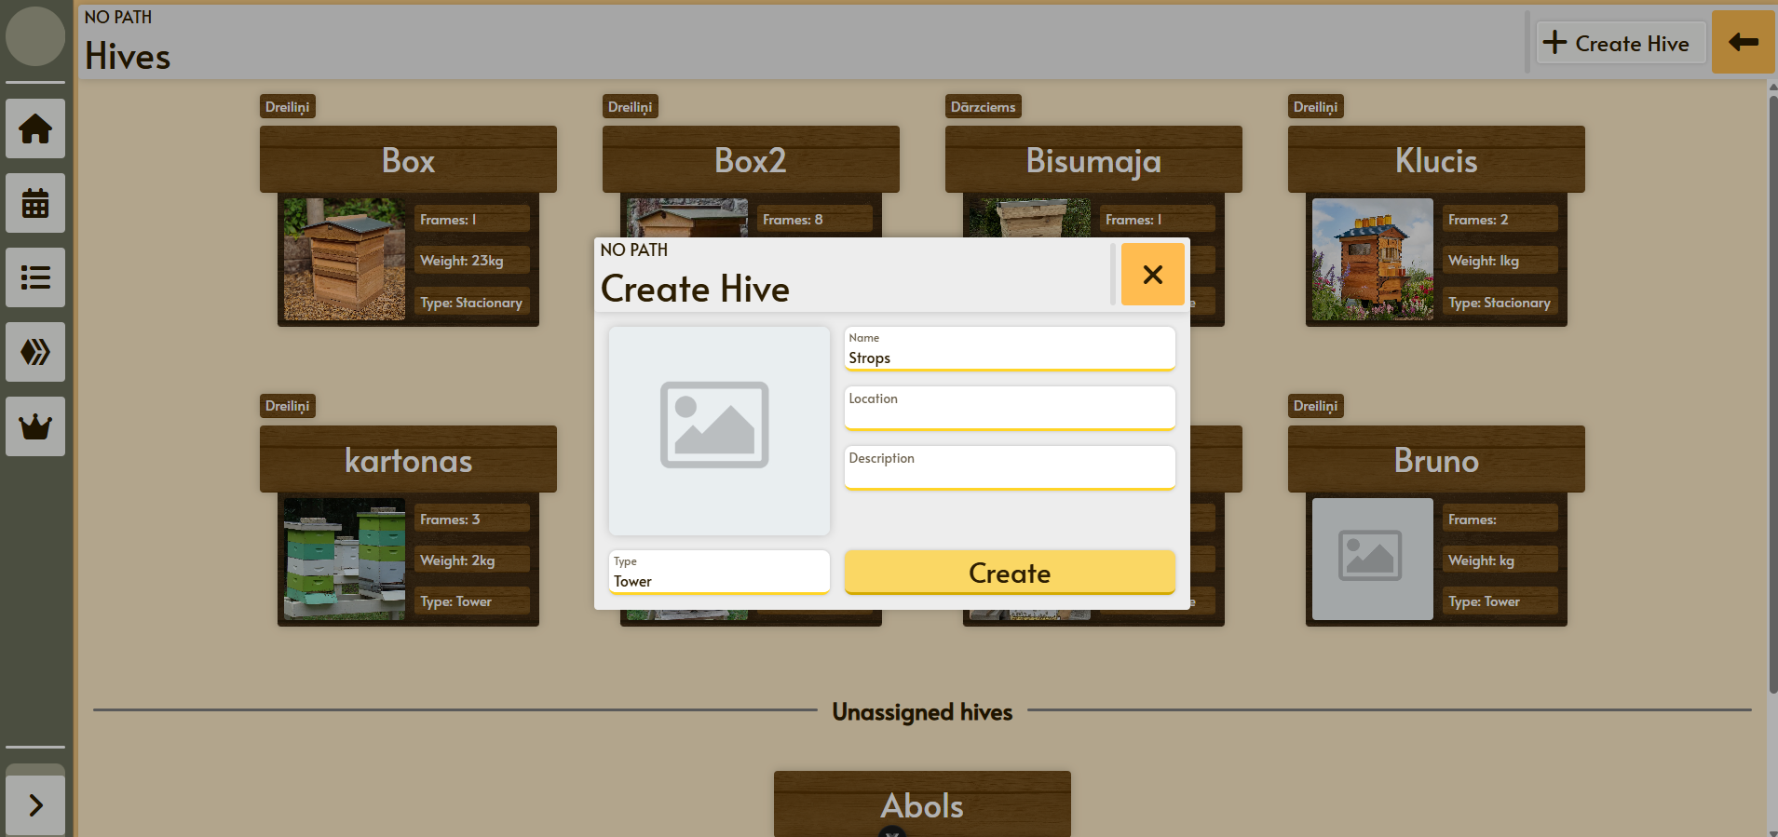
 | 4 | Pārbaudīt vai 'izveidot stropu' pop-up-am ir pareizs dizauns | 1. Kreisajā navigācijas joslā jāuzspiež uz stropu lapas izvēli; 2. Kad atveras stropu lapa ir jāuzpiež uz pogas 'create hive'; 3. Pārbauda dizainu | Dizains ir pareizs un tam nav neveiksmīgs izskats | Apraksta lauciņš ir pa īsu un neaizsniedz pogu 'izveidot' | FAIL | 
 | 5 | Pārbaudīt vai uzspiežot uz stropu stropu lapā tiek attaisīts stropa pārskats | 1. Kreisajā navigācijas joslā jāuzspiež uz stropu lapas izvēli; 2. Kad atveras stropu lapa ir jāuzpiež uz stropa 'klucis' | Tiek atvērts stropa pārskats | Tika atvērts stropa pārskats | SUCCESS | 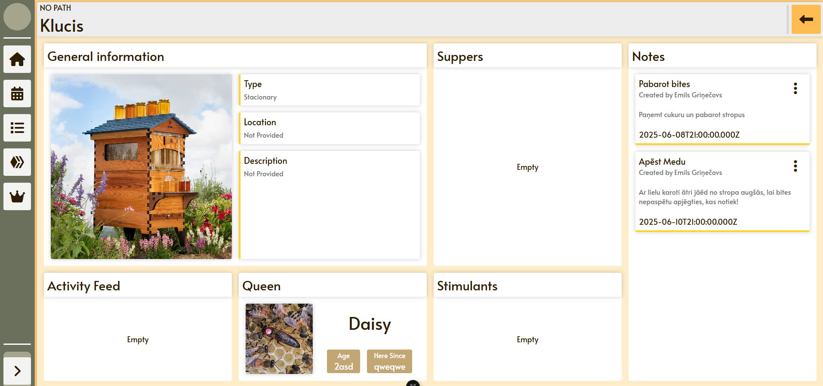
 | 6 | Pārbaudīt vai tiek saglabātas lietotāja profila izmaiņas | 1. Kreisajā navigācijas joslā jāuzspiež uz pogu vairāk, un pēc tam pogu ''iestatījumi; 2. Kad atveras iestatījumu lapa ir jānomaina lietotāja nosaukums uz 'abols'; 3. Jāuzspiež poga 'saglabāt' | Tiek saglabāta jaunā lietotāja informācija | Tika saglabāts un atjaunots jaunais lietotāja nosaukums | SUCCESS | 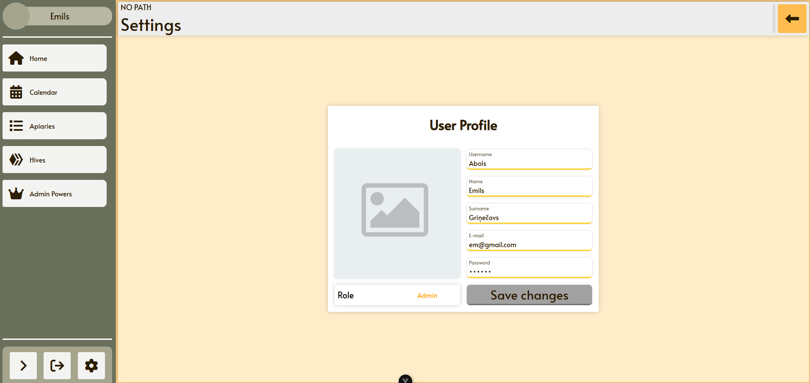
 | 7 | Pārbaudīt vai var izdzēst dravu ar pievienotiem stropiem | 1. Kreisajā navigācijas joslā jāuzspiež uz dravas lapas izvēli. 2. Kad atveras dravu lapa ir jāizvēlās drava 'dārzciems' un jauzpiež uz tās virsū; 3. Uzpiež pogu 'pievienot stropus'; 4. Pievieno dažus stropus; 5. Aiziet atpakaļ uz dravas skatu/lapu. 6. Uzspiež uz dārzciema dravas pogas 'dzēst' | Tika izdzēsta drava 'Dārzceims', un pievienotajiem stropiem ir jānoņemas dravas saikne | Tika izdzēsta drava un stropi parādās, kā nepievienoti nekādai dravai | SUCCESS | 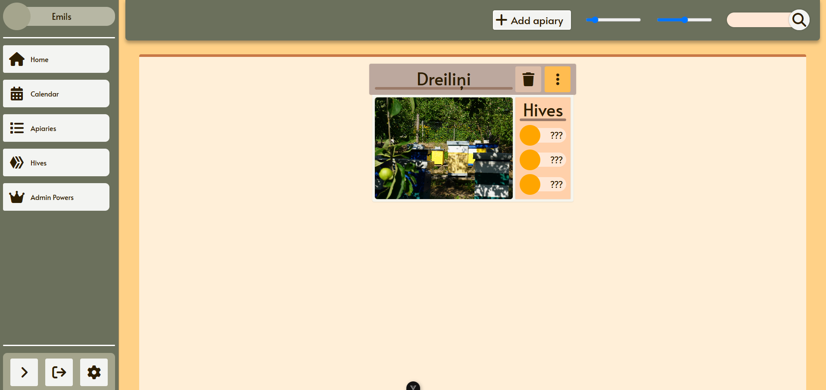
 | 8 | Pārbaudīt vai no dravas var noņemt pievienotos stropus | 1. Kreisajā navigācijas joslā jāuzspiež uz dravas lapas izvēli. 2. Kad atveras dravu lapa ir jāizvēlās drava 'Dreiliņi' un jauzpiež uz tās virsū; 3. Jāuzpiež uz pogas 'noņemt stropus' un jāuzpiež uz stropa; 4. Uznirstošajā Pop-up-ā jāuzpiež poga 'jā' | Strops tika noņemts no dravas 'Dreiliņi' | Strops tika noņemts no dravas 'Dreiliņi' | SUCCESS | 
 | 9 | Pārbaudīt vai var atvērt profila iestatījumu lapu uzpiežot uz kreisās navigācijas joslas profila riņķīša | 1. Kreisajā navigācijas joslā jāuzspiež profila bildītes riņķa | Tiek atvērti lietotāja profila iestatījumi | Nekas netika atvērts | FAIL | 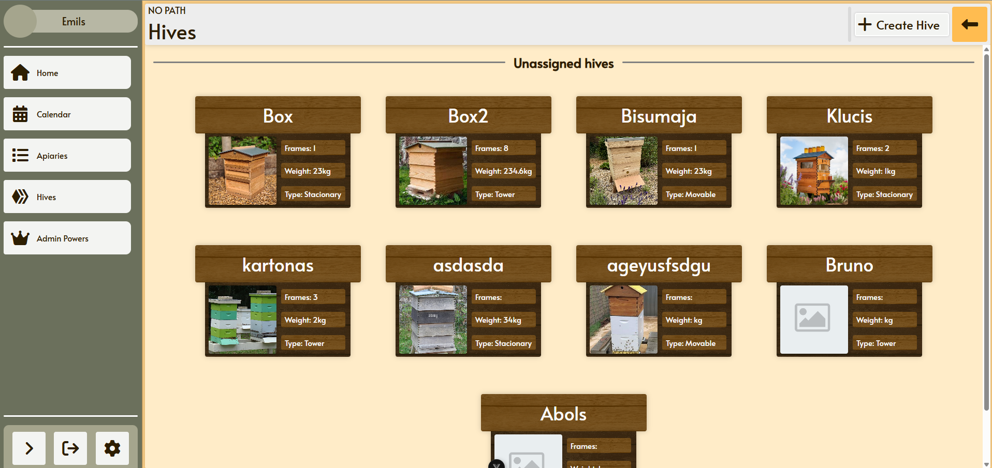
 | 10 | Pārbaudīt vai var pievienot stropu izveidotai dravai | 1. Kreisajā navigācijas joslā jāuzspiež uz dravas lapas izvēli. 2. Kad atveras dravu lapa ir jāizvēlās drava 'Dreiliņi' un jauzpiež uz tās virsū; 3. Jāuzpiež uz pogas 'pievienot stropu'; 4. Uznirstošajā Pop-up-ā jāizvēlas strops 'Klucis' un jāuzpiež uz tā. | Dravai 'Dreiliņi' tiek pievienots strops 'klucis' | Dravai 'Dreiliņi' tiek pievienots strops 'klucis' | SUCCESS | 